表紙・改定履歴
Webダイレクト販売

詳細設計書
Web申込み専用ページログイン画面
G0201

© 2020 Sasuke Financial Lab Inc.

変 更 記 録
版数 REV. | 作成更新日 | 変 更 内 容 | 担 当
01 | 2021-12-08 | 新規作成 | 有友
02 | 2021-01-08 | 基本設計書最新版の取込 | 川村
03 | 2021-01-10 | 個人情報入力画面からの遷移時の処理を追記 | 須永

プロセス概要
プロセス概要 |  |  | システム |  |  | 画面名 | 画面ID
 |  |  | Webダイレクト販売 |  |  | Web申込み専用ページログイン画面 | G0201

 | １．「初期表示」処理フロー
 | URI | /webdirect/login
 | メソッド | GET |  | Controller@Method | LoginController
 | Validation Class |  |  | blade Template | G0201.blade.php
 | 説明 | 「G0202.Web申込み専用ページトップ画面」へのログインを行う。 「G0107_個人情報入力画面」から遷移してログインされた場合は、「G0108_個人情報確認画面」へ遷移を行う。

各画面よりGETで遷移
START

セッションログイン情報チェック
ログイン中

未ログイン

G0202.Web申込み専用ページトップ画面

画面描画処理

END

 | ３．「ログイン」処理フロー
 | URI | /webdirect/login
 | メソッド | POST |  | Controller@Method | LoginController@next
 | Validation Class |  |  | blade Template | G0201.blade.php
 | 説明 | ログインボタン押下時の処理

ログインボタン押下
START

外部認証
YES

NO

入力したメールアドレス・パスワードでアカウント認証API
外部認証へredirect

外部認証からの正常戻り
API結果チェック
外部認証CD, コードでアカウント認証API
アカウントロック

アカウント
ロック
NO
メール送信
セッションのアカウント情報を更新する
メール送信
セッションのアカウント情報を更新する

YES

画面表示処理

PW入力欄を空

汎用エラー
マイページまたはリファラのURLにある画面に遷移

END

プロセス詳細
プロセス詳細 |  |  | システム |  |  |  |  |  |  |  |  | 画面名 |  |  |  |  | 画面ID
 |  |  | Webダイレクト販売 |  |  |  |  |  |  |  |  | Web申込み専用ページログイン画面 |  |  |  |  | G0201

アクションID | アクション名 |  |  | アクション実行場所 |  | 処理内容
 |  |  |  | サーバサイド | ブラウザ
1 | 初期表示
 |  |  |  | 〇 |  | 1. 呼出し元ページに戻る為のリファラー確認
 |  |  |  |  |  |  | 1.1 リファラーをセッションに保存
 |  |  |  |  |  |  |  | ※「G0107_個人情報入力画面」から遷移してログインされた場合は、ログイン通過後に「G0108_個人情報確認画面」へ遷移、
 |  |  |  |  |  |  |  |  | その為、リファラーをセッションに記憶する。

 |  |  |  |  |  |  | 1.2 「G0107_個人情報入力画面」から遷移してログイン後
 |  |  |  |  |  |  |  | 1.2.1 画面表示の切り替え
 |  |  |  |  |  |  |  |  | パスワードを忘れた場合のリンクを非表示
 |  |  |  |  |  |  |  |  | ログインボタンの下に戻るボタンを設置(個人情報入力画面に戻る)

 |  |  |  |  |  | 2. ログイン状態チェック
 |  |  |  |  |  |  | 2.1 セッションに最新のアカウント情報・ログイン情報．アカウント．アカウントIDが存在するかチェックする。

 |  |  |  |  |  |  |  | a) セッション情報が存在する場合

 |  |  |  |  |  |  |  |  | 1.で取得したリファラーURLに遷移する。
 |  |  |  |  |  |  |  |  | リファラーが空の場合は、 「G0202_Web申込み専用ページトップ画面」へ遷移する。

 |  |  |  |  |  |  |  | b)セッション情報が存在しない場合

 |  |  |  |  |  |  |  |  | 後続の処理へ進む。

 |  |  |  | 〇 |  | 3. 画面描画前処理

 |  |  |  |  |  |  | 3.1 まもなくメンテナンス案内処理
 |  |  |  |  |  |  |  | サーバOSの時刻が01:00～01:59の場合、「まもなくメンテナンス案内」ブロック表示をセットする。

 |  |  |  |  |  |  | 3.2 パスワードを忘れた場合リンクの表示／非表示
 |  |  |  |  |  |  |  | リファラーが「G0107_個人情報入力画面」の場合、パスワードを忘れた場合リンクを表示しない。

 |  |  |  |  |  |  | 3.3 外部認証ボタン

 |  |  |  |  |  |  |  | 3.3.1 外部認証呼出しURL
 |  |  |  |  |  |  |  |  | 3.3.1.1 設定値ファイルより、以下の情報を取得する
 |  |  |  |  |  |  |  |  |  | ・client_id 外部認証先に払い出されたclient_id
 |  |  |  |  |  |  |  |  |  | ・client_secret 外部認証先に払い出されたclient_secret
 |  |  |  |  |  |  |  |  |  | ・redirect_uri 外部認証先に設定したredirect_uri (固定)
 |  |  |  |  |  |  |  |  |  | ・stare G0201_(外部認証コード)_(ランダム文字列)
 |  |  |  |  |  |  |  |  |  |  | コールバックURLロジックで、画面に応じた処理を行う為、画面IDを含める

 |  |  |  |  |  |  |  |  | 3.3.1.2 外部認証先URLを編集し、ボタンURLにセットする
 |  |  |  |  |  |  |  |  |  | stare値は画面IDを先頭に、"G0201_(外部認証コード)_(ランダム文字列)"とする
 |  |  |  |  |  |  |  |  |  | この値は外部認証（共通）コールバック処理で、CSRFチェックと画面固有処理ワードとして使用する

 |  |  |  |  |  |  |  |  | 3.3.1.3 stateに設定したランダム文字列をセッションに記憶する
 |  |  |  |  |  |  |  |  |  | 外部認証（共通）コールバック処理で、リクエストにマッチした応答か確認する為にセッションへ記憶する

 |  |  |  |  | 〇 | 4. 画面描画処理

 |  |  |  |  |  |  | 4.1 クライアントサイド・バリデーションチェック

 |  |  |  |  |  |  |  | 4.1.1 メールアドレス入力後のフォーカスアウト時、入力値がメールアドレス形式でない場合
 |  |  |  |  |  |  |  |  | メールアドレス入力項目直下に、入力項目のバリデーションエラー表示をおこなう。
 |  |  |  |  |  |  |  |  |  | ⇒ メッセージ名：バリデーション_メールアドレス

 |  |  |  |  |  |  |  | 4.1.2 パスワード入力後のフォーカスアウト時、入力値が6文字以上の半角英数字でない場合
 |  |  |  |  |  |  |  |  | パスワード入力項目直下に、入力項目のバリデーションエラー表示をおこなう。
 |  |  |  |  |  |  |  |  |  | ⇒ メッセージ名：バリデーション_パスワード

 |  |  |  |  |  |  |  | 4.1.3 「ログイン」ボタンは非活性の状態で表示し、メールアドレス・パスワードのバリデーションチェック通過時に活性化する。

 |  |  |  |  |  |  |  | 4.1.4 メールアドレス入力欄にplaceholderとして"例：sample@example.com"を入れる。

2 | 外部認証ボタン |  |  | 〇
 |  | 外部認証からの戻り |  |  |  | 1. セッションより必要な情報を取得する

 |  |  |  |  |  |  | 1.1 リファラーURLを取得する

 |  |  |  |  |  |  | 1.2 セッションより外部認証(共通)コールバック処理でセットされたUserInfoAPI取得情報を取得する

 |  |  |  |  |  |  |  | openidResult |  |  |  |  |  |  |  | object
 |  |  |  |  |  |  |  |  | extAuthId |  |  |  |  |  |  | 1:Yahoo! 2:LINE 3:dアカウント |  | ※外部認証コールバック処理でセット
 |  |  |  |  |  |  |  |  | sub |  |  |  |  |  |  | 外部認証Idとして利用
 |  |  |  |  |  |  |  |  | family_name |  |  |  |  |  |  | (dアカウント,Yahoo!のみ)
 |  |  |  |  |  |  |  |  | given_name |  |  |  |  |  |  | (dアカウント,Yahoo!のみ)
 |  |  |  |  |  |  |  |  | family_name#ja-Kana-JP |  |  |  |  |  |  | (Yahoo!のみ)
 |  |  |  |  |  |  |  |  | given_name#ja-Kana-JP |  |  |  |  |  |  | (Yahoo!のみ)
 |  |  |  |  |  |  |  |  | postal_code |  |  |  |  |  |  | (Yahoo!のみ)
 |  |  |  |  |  |  |  |  | region |  |  |  |  |  |  | (Yahoo!のみ)
 |  |  |  |  |  |  |  |  | locality |  |  |  |  |  |  | (Yahoo!のみ)
 |  |  |  |  |  |  |  |  | email
 |  |  |  |  |  |  |  |  | state |  |  |  |  |  |  | openid認証要求URLに与えたstate値
 |  |  |  |  |  |  |  |  | access_token |  |  |  |  |  |  | アクセストークン dアカウント

 |  |  |  | 〇 |  | 2. アカウント認証APIによるログインチェック

 |  |  |  |  |  |  | 2.1 アカウント認証APIリクエストパラメタを編集する
 |  |  |  |  |  |  |  | パラメタ名 |  |  |  |  |  | パラメタ値
 |  |  |  |  |  |  |  | mailaddress |  |  |  |  |  | 指定しない
 |  |  |  |  |  |  |  | password |  |  |  |  |  | 指定しない
 |  |  |  |  |  |  |  | extAuthCode |  |  |  |  |  | 1:Yahoo! 2:LINE 3:dアカウント
 |  |  |  |  |  |  |  | extAuthId |  |  |  |  |  | 外部認証で渡されたsub値
 |  |  |  |  |  |  |  | isFirstLogin |  |  |  |  |  | 初回ログインでない為、falseをセットする

 |  |  |  |  |  |  | 2.2 API呼出し

 |  |  |  |  |  |  | 2.3 API結果チェック

 |  |  |  |  |  |  |  | a) HTTPステータスコード200
 |  |  |  |  |  |  |  |  | 後続処理に進む

 |  |  |  |  |  |  |  | b) HTTPステータスコード401:アカウントロック
 |  |  |  |  |  |  |  |  | G9992_アカウントロック画面を表示する

 |  |  |  |  |  |  |  | c) 上記以外
 |  |  |  |  |  |  |  |  | G9994_認証エラー画面（有効期限切れ、Web申込み専用ぺージ遷移ボタン）へ遷移する

 |  |  |  |  |  | 3. | 後続処理をおこなう

 |  |  |  |  |  |  | "4. メールアドレス パスワードにより認証" 5.項以降の処理に遷移する

4 | メールアドレス
 | パスワードによる認証 |  |  |  | 〇 | 1. 以下のパラメタをG0201_Web申込み専用ページログイン画面にPOSTする。

 |  |  |  |  |  |  | POSTパラメタ名 |  |  |  |  |  | データ
 |  |  |  |  |  |  | mailaddress |  |  |  |  |  | 画面入力したメールアドレス
 |  |  |  |  |  |  | password |  |  |  |  |  | 画面入力したパスワード

 |  |  |  | 〇 |  | 2. ログイン状態チェック
 |  |  |  |  |  |  | 2.1 セッションに最新のアカウント情報・ログイン情報．アカウント．アカウントIDが存在するかチェックする。

 |  |  |  |  |  |  |  | a) セッション情報が存在する場合

 |  |  |  |  |  |  |  |  | 初期表示で取得したリファラーURLに遷移する。
 |  |  |  |  |  |  |  |  | リファラーが空の場合は、 「G0202_Web申込み専用ページトップ画面」へ遷移する。

 |  |  |  |  |  |  |  | b)セッション情報が存在しない場合

 |  |  |  |  |  |  |  |  | 後続の処理へ進む。

 |  |  |  | 〇 |  | 3. セッションより必要な情報を取得する

 |  |  |  |  |  |  | 3.1 リファラーURLを取得する

 |  |  |  | 〇 |  | 4. アカウント認証APIによるログインチェック

 |  |  |  |  |  |  | 4.1 アカウント認証APIリクエストパラメタを編集する
 |  |  |  |  |  |  |  | パラメタ名 |  |  |  |  |  | パラメタ値
 |  |  |  |  |  |  |  | mailaddress |  |  |  |  |  | POSTパラメタで渡されるmailaddress値をセット
 |  |  |  |  |  |  |  | password |  |  |  |  |  | POSTパラメタで渡されるpassword値をセット
 |  |  |  |  |  |  |  | extAuthCode |  |  |  |  |  | 指定しない
 |  |  |  |  |  |  |  | extAuthId |  |  |  |  |  | 指定しない
 |  |  |  |  |  |  |  | isFirstLogin |  |  |  |  |  | 初回ログインでない為、falseをセットする

 |  |  |  |  |  |  | 4.2 API呼出し

 |  |  |  |  |  |  | 4.3 API結果チェック

 |  |  |  |  |  |  |  | a) HTTPステータスコード200
 |  |  |  |  |  |  |  |  | 後続処理に進む

 |  |  |  |  |  |  |  | b) HTTPステータスコード401:アカウントロック
 |  |  |  |  |  |  |  |  | G9992_アカウントロック画面を表示する

 |  |  |  |  |  |  |  | c) 上記以外
 |  |  |  |  |  |  |  |  | G9994_認証エラー画面（有効期限切れ、Web申込み専用ぺージ遷移ボタン）へ遷移する

 |  |  |  | 〇 |  | 5. ログイン成功処理

 |  |  |  |  |  |  | 5.1 アカウント認証APIレスポンスの個人を、セッションのアカウント情報にコピーする |  |  |  |  |  |  |  |  |  |  |  | 画面設計書_G0201_Web申込み専用ページログイン処理
 |  |  |  |  |  |  |  | ※詳細は「画面設計書_G0201_Web申込み専用ページログイン画面.xlsx」参照 |  |  |  |  |  |  |  |  |  |  | アクション項目定義書#4
 |  |  |  |  |  |  |  | 外部認証の場合、
 |  |  |  |  |  |  |  |  | 外部認証コード |  |  |  |  | 1:Yahoo, 2:LINE, 3:docomo
 |  |  |  |  |  |  |  |  | 外部認証ID |  |  |  |  | 外部認証で引き渡されたsub値
 |  |  |  |  |  |  |  | もセットすること

 |  |  |  |  |  |  | 5.2 遷移元が「G0107_個人情報入力画面」の場合、

 |  |  |  |  |  |  |  | 6.2.1 セッションの申込[0].商品グループ[0].契約者.生年月日.西暦と、アカウント認証APIのindividual.birthDate
 |  |  |  |  |  |  |  |  |  |  | セッションの申込[0].商品グループ[0].契約者.性別コードと、アカウント認証APIのindividual.sexCode
 |  |  |  |  |  |  |  |  |  |  | が一致する場合

 |  |  |  |  |  |  |  |  | 6.2.1.1 アカウント認証API個人情報を、セッションの商品グループ[n].契約者 にコピーする

 |  |  |  |  |  |  |  |  |  | セッションの申込[0].商品グループ[0].契約者.生年月日.西暦と、アカウント認証APIのindividual.birthDate
 |  |  |  |  |  |  |  |  |  | セッションの申込[0].商品グループ[0].契約者.性別コードと、アカウント認証APIのindividual.sexCode
 |  |  |  |  |  |  |  |  |  |  |  |  |  |  |  |  |  |  | 画面設計書_G0201_Web申込み専用ページログイン処理
 |  |  |  |  |  |  |  |  |  | ※全商品グループ、処理すること |  |  |  |  |  |  |  |  | アクション項目定義書#2

 |  |  |  |  |  |  |  |  | 6.2.1.2 「G0108_個人情報確認画面」へ遷移する

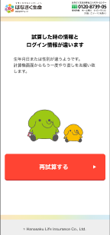
 |  |  |  |  |  |  |  | 6.2.2 一致しない場合

 |  |  |  |  |  |  |  |  | 6.2.2.1 アカウント認証API 生年月日・性別を、セッションの商品グループ[n].契約者.生年月日・性別 にコピーする
 |  |  |  |  |  |  |  |  |  | ※全商品グループ、処理すること

 |  |  |  |  |  |  |  |  | 6.2.2.2 エラー画面経由後、「G0102_試算結果画面」へ遷移する。

 |  |  |  |  |  |  | 6.3 遷移元が「G0107_個人情報入力画面」以外の場合、

 |  |  |  |  |  |  |  | 6.3.1 セッションの申込、査定情報、ＡＵＲＡ回答情報、メッセージを削除(セッションのアカウントオブジェクト以外)
 |  |  |  |  |  |  |  |  | セッションkey |  |  |  |  |  | セッション内容
 |  |  |  |  |  |  |  |  | applies |  |  |  |  |  | 申込
 |  |  |  |  |  |  |  |  | rulesResultsDisplay |  |  |  |  |  | 査定情報
 |  |  |  |  |  |  |  |  | AURAjson |  |  |  |  |  | AURA回答情報
 |  |  |  |  |  |  |  |  | message |  |  |  |  |  | メッセージ

 |  |  |  |  |  |  |  | 6.3.2 リファラーURLに遷移する

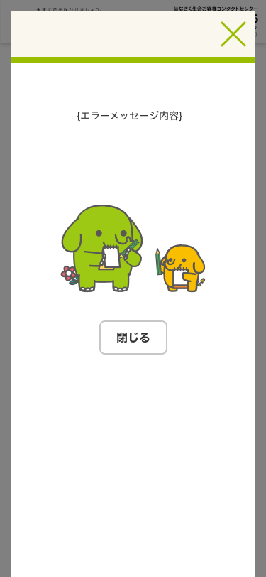
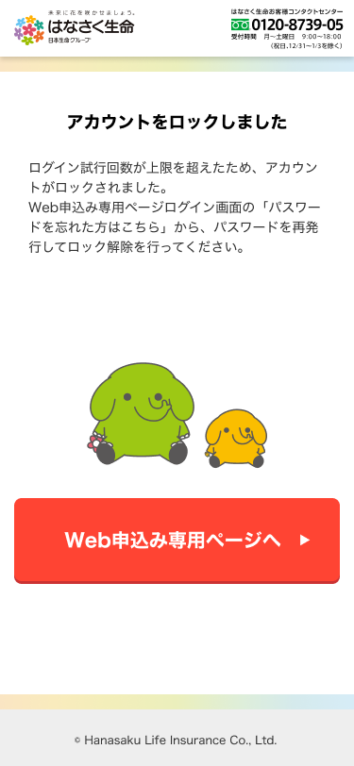
 |  |  |  |  |  |  |  |  | セッションに記憶したリファラーURLが取得できない場合は、 「G0202_Web申込み専用ページトップ画面」へ遷移する。

 |  |  |  |  | 〇 | 6. ログイン失敗処理

 |  |  |  |  |  |  | 6.1 APIからのエラーを元にエラーを表示する
 |  |  |  |  |  |  |  | 400001(パラメータチェックエラー):エラーポップアップを表示する
 |  |  |  |  |  |  |  | 401002(ログイン試行上限超過（アカウントロック）):認証エラー画面を表示する

5 | パスワードを忘れた場合 |  |  |  | 〇
 |  |  |  |  |  | 1. 「G0212_Web申込み専用ページパスワード変更画面(未ログイン)」.初期表示へ遷移する

6 | 戻る |  |  |  | 〇
 | (「G0107_個人情報入力 |  |  |  |  | 1. 「G0107_個人情報入力画面」.初期表示へ遷移する
 | 画面」から遷移の場合)

